Hoja1
 |  |  | https://www.respirons-sport.fr/ |  |  |  |  |  |  |  | Multimarche 58 |  |  |  |  |  |  |  |  | 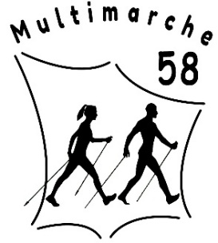
Nom et prénom :

ARTICLE | PRIX TTC | TAILLE
 |  |  |  |  |  |  |  |  |  |  |  |  |  |  |  |  | Gantelets |  |  | Nombre | Prix total
Bâtons |  | 100 | 102 | 105 | 107 | 110 | 112 | 115 | 117 | 120 | 122 | 125 | 127 | 130 | 132 | 135 | S | M/L | XL
Prestige 100% carbone | 84 / 110
Exclusive 80% carbone (Bleu et noir) | 75 / 99
Exclusive 80% carbone (Rose) | 75 / 99
Mistral 50% carbone (Bleu et noir) | 60 / 79
Fun 30% carbone (Gris et noir) | 52 / 55

IBEX TRAIL 4 brins | 100/129
TERRI CARBON 3 brins serr rapide | 90/119
ALPS 2 ALU 2 brins serr rapide | 52/69
PACK 6 paires | 280

Pointes universelles par 2 | 10
Pointes Rollerski | 12
Gantelets | 17 | Ne pas oublier de mettre sa taille de gantelets

Sac transport KV+ 15 paires | 35
Sac transport Vola 15 paires | 30
Sac de transport 1 paire | 9
Choix sur site |  | Nom du produit sur le site "respirons sport" avec référence
Choix sur site |  | Nom du produit sur le site "respirons sport" avec référence
 |  | Votre association vous propose une réduction annuelle de 10€/pers sur toutes vos commandes de textile ou matériel. Vous pouvez ajouter un article avec référence sur le site de "Respirons sport" |  |  |  |  |  |  |  |  |  |  |  |  |  |  |  |  |  |  | -10 €

Le paiement se fait à la commande, si paiement par chèque, ils ne seront déposés qu'à réception du matériel par Multimarche 58 |  |  |  |  |  |  |  |  |  |  |  |  |  |  |  | MONTANT TOTAL COMMANDE |  |  |  |  | -10.00

